Форма цінової пропозиції
Додаток №3254-3256NM до Запиту
Форма цінової пропозиції

(Назва Учасника), надає свою пропозицію щодо участі у закупівлі брендованої сувенірної продукції, промоматеріалів та товарів для забезпечення діяльності ТЧХУ.
Відомості про підприємство |  |  | Повне найменування учасника – суб’єкта господарювання
 |  |  | Ідентифікаційний код за ЄДРПОУ або реєстраційний номер облікової картки платника податків
 |  |  | Реквізити (адреса - юридична та фактична, телефон, факс, телефон для контактів, e-mail, розрахунковий рахунок)
Відомості про особу (осіб), які уповноважені представляти інтереси Учасника |  |  | (Прізвище, ім’я, по батькові, посада, контактний телефон).
Учасник у складі пропозиції повинен надати фотографії запропонованого товару без брендування з кількох ракурсів, які дозволяють оцінити його зовнішній вигляд, конструктивні особливості, матеріали та фурнітуру (за наявності). Замовник залишає за собою право вимагати від учасника, пропозиція якого визначена найбільш економічно вигідною, надання зразків продукції без брендування для перевірки відповідності технічним вимогам. При поданні цінової пропозиції Учасник не може обмежуватися формулюваннями "відповідає вимогам", "згідно ТЗ" або аналогічними. У колонці "Пропозиція учасника" повинні бути зазначені фактичні характеристики запропонованого товару.
№ п/п | Технічні характеристики, опис та візуалізація |  | ПРОПОЗИЦІЯ УЧАСНИКА |  | ОВ | Кількість | Ціна, за одиницю, (з урахуванням всіх податків і зборів) * | Вартість, грн., (з урахуванням всіх податків і зборів) * | Термін поставки товару, календарних днів з моменту укладення договору
 | Запит** |  | Учасник повинен вказати РЕАЛЬНІ, ДЕТАЛЬНІ параметри та характеристики продукції, що пропонує | Вимога до зразка товару, що пропонується
ЛОТ №1 Текстильна брендована продукція
1 | 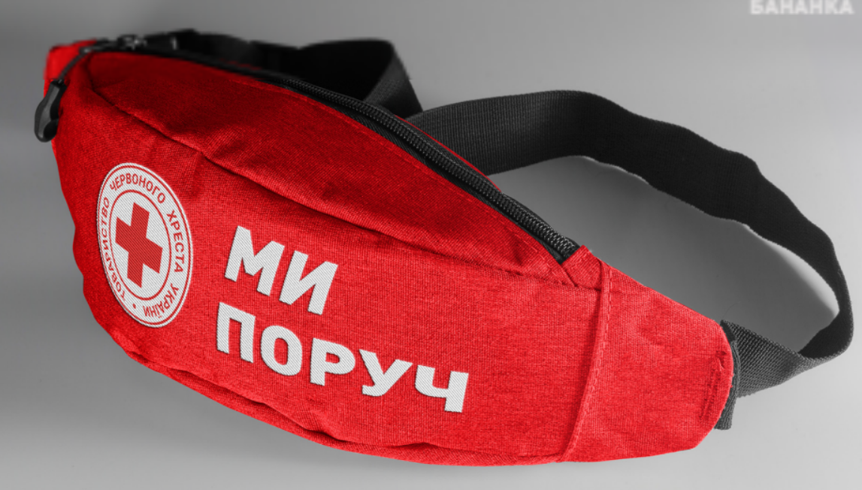 Сумка-бананка поясна універсальна | Розмір: 220 × 120 мм (допустиме відхилення ±50 мм). Матеріал: поліестер 600D або еквівалент. Форма: трапецієподібна. Ремінь: 1200 × 25 мм (допустиме відхилення ±20 мм по довжині та ±10 мм по ширині). Застібка ременя-фастекс Конструкція: дві кишені. Одна основна зовнішня кишеня та одна потаємна внутрішня кишеня. Обидві кишені з підкладкою та розділені щільними вставками для забезпечення жорсткості та збереження форми виробу. Фурнітура: застібки-блискавки та фастекс повинні бути справними, без дефектів та забезпечувати надійне використання виробу. Вимоги до брендування: Нанесення: шовкодрук відповідно до затвердженої візуалізації Замовника. Колірність: 2+0; Розташування та розмір нанесення: відповідно до затвердженого макета Замовника. | Розмір: ________мм Матеріал:________ Форма:________ Ремінь:________мм Застібка ременя-фастекс________ Конструкція: ________ | Учасник має надати Живі фотографії фактичного товару без брендування (не менше 3 ракурсів). Не допускається надання комп'ютерних рендерів, рекламних візуалізацій або зображень із мережі Інтернет. | шт | 180 |  | 0.00
2 | 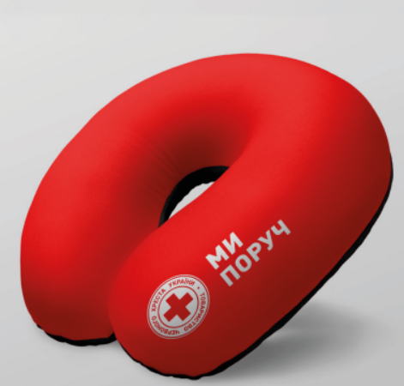 Тревел-подушка | Тип виробу: Подушка дорожня (тревел-подушка) Форма: U-подібна. Розмір: 30-35 × 28-32 × 12-16 см Матеріал: Піна з ефектом пам'яті (Memory Foam) або еквівалентний в'язкоеластичний пінополіуретан. Чохол: знімний Тип: двоколірний (червоний та чорний) Матеріал: вельвет або еквівалент Фурнітура: прихована блискавка, фіксація спереду кнопкою (бажано). Брендування: Метод нанесення: комп’ютерна вишивка Розмір нанесення: 3 × 9 см Розташування: фронтальна частина подушки. Пакування: Індивідуальне пакування. | Форма: ___________ Розмір: ___________ см Матеріал: _____________ Чохол: _________ Тип: _________ Матеріал:___________ Фурнітура:___________ | Учасник має надати Живі фотографії фактичного товару без брендування (не менше 3 ракурсів). Не допускається надання комп'ютерних рендерів, рекламних візуалізацій або зображень із мережі Інтернет. | шт | 30 |  | 0.00
3 | 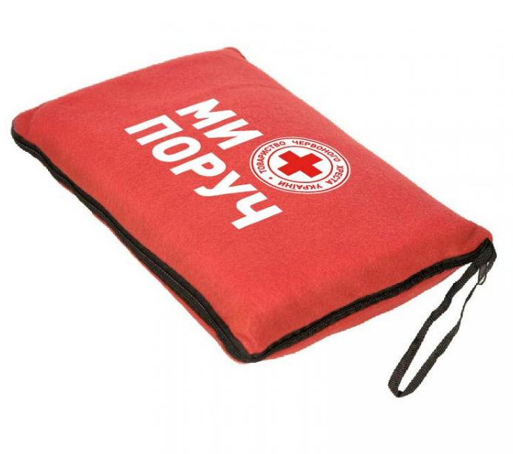 Ковдра-подушка | Матеріал: фліс або інший ворсовий поліестеровий матеріал з аналогічними споживчими характеристиками. Склад виробу: 100% поліестер Щільність матеріалу: від 180 г/м². Розмір пледа: 1200 × 1800 мм (допустиме відхилення ±20 см). Колір: Червоний; Конструкція: плед трансформується в подушку за допомогою чохла або іншого конструктивного рішення виробника. Брендування згідно візуалізації; Тип нанесення : комп’ютерна вишивка. Розмір і місце нанесення: відповідно до затвердженого макета Замовника. | Матеріал:__________ Склад виробу: __________ Щільність матеріалу:__________г/м². Розмір пледа: __________ мм Колір: __________ | Учасник має надати Живі фотографії фактичного товару без брендування (не менше 3 ракурсів). Не допускається надання комп'ютерних рендерів, рекламних візуалізацій або зображень із мережі Інтернет. | шт | 30 |  | 0.00
4 | 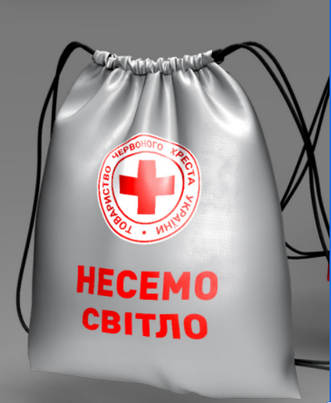 Сумка-мішок | Матеріал: поліестер 150D Oxford або інший синтетичний матеріал з аналогічними експлуатаційними характеристиками. Колір сумки: сірий Розмір сумки-мішка: 300 × 400 мм (допустиме відхилення ±50 мм). Матеріал ручок: плетений нейлоновий або поліестеровий шнурок. Колір шнурка: чорний. Конструкція: шнурок забезпечує затягування сумки та використовується як плечові лямки. Брендування: згідно візуалізації. Тип нанесення: термодрук. Колірність нанесення: 4+0. Розмір і місце нанесення: відповідно до затвердженого макета Замовника. | Матеріал: __________________. Колір сумки: _________________ Розмір сумки-мішка:__________ мм Матеріал ручок: ______________ Колір шнурка: ______________ | Учасник має надати Живі фотографії фактичного товару без брендування (не менше 3 ракурсів). Не допускається надання комп'ютерних рендерів, рекламних візуалізацій або зображень із мережі Інтернет. | шт | 30 |  | 0.00
Загальна вартість по ЛОТ №1 |  |  |  |  |  |  |  | 0.00
ЛОТ №2 Брендований посуд та термопродукція
1 | 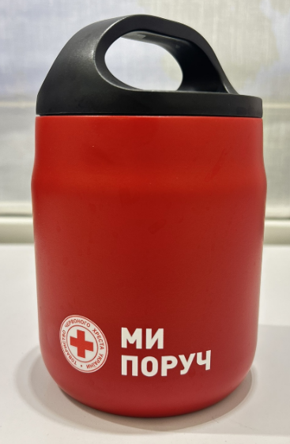 Термос для їжі брендований | Тип виробу: термос для їжі «Cairo» matt або еквівалент. Колір: червоний, матове покриття. Об'єм: 600 мл (допустиме відхилення ±50 мл). Висота: 150-170 мм. Діаметр/ширина: 90-120 мм. Матеріал корпусу: нержавіюча сталь. Матеріал кришки: пластик або інший полімерний матеріал. Комплектація: складна ложка та прозорий контейнер для харчових продуктів. Конструкція: термос повинен забезпечувати герметичне закриття кришки та бути придатним для багаторазового використання. Брендування: згідно візуалізації Замовника. Тип нанесення: УФ-друк по колу з покриттям лаком. Розмір нанесення: 65 × 24 мм (допустиме відхилення ±3 мм). Розташування нанесення: відповідно до затвердженого макета Замовника. | Об'єм: ______ мл Висота: ______ мм Діаметр/ширина: ______ мм Матеріал корпусу: ______ Матеріал кришки: ______ Комплектація: ______ | Учасник має надати Живі фотографії фактичного товару без брендування (не менше 3 ракурсів). Не допускається надання комп'ютерних рендерів, рекламних візуалізацій або зображень із мережі Інтернет. | шт | 200 |  | 0.00
2 | 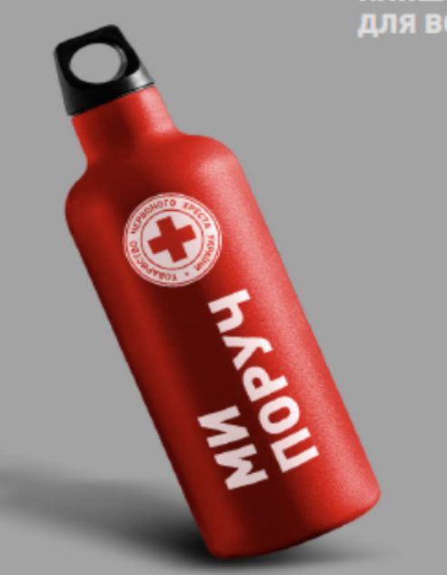 Пляшка для води | Тип виробу: пляшка для води з карабіном. Матеріал корпусу: алюміній. Ємність: від 300 мл до 400 мл. Колір: червоний. Поверхня: матова. Тип кришки: закрутка з карабіном. Герметичність: кришка повинна забезпечувати герметичне закриття. Конструкція: багаторазового використання. Брендування: лазерне гравіювання. Місце нанесення: відповідно до затвердженого макета Замовника. | Об'єм: ______ мл Матеріал корпусу: ______ Колір: ______ Поверхня: ______ Тип кришки: ______ Наявність карабіна: так/ні | Учасник має надати Живі фотографії фактичного товару без брендування (не менше 3 ракурсів). Не допускається надання комп'ютерних рендерів, рекламних візуалізацій або зображень із мережі Інтернет. | шт | 30 |  | 0.00
3 | 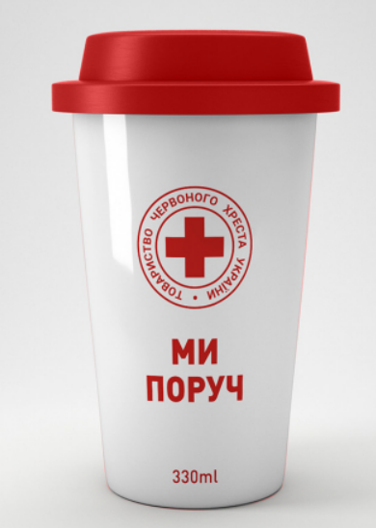 Еко-чашка | Тип виробу: термостакан багаторазового використання. Матеріал корпусу: високоякісний пластик, придатний для контакту з харчовими продуктами. Матеріал кришки: медичний силікон або еквівалентний харчовий силікон. Об'єм: 300-350 мл. Форма: циліндрична. Колір: червоний. Кришка: герметична. Конструкція: багаторазового використання, придатна для напоїв. Брендування: згідно візуалізації Замовника. Тип нанесення: шовкодрук або УФ-друк. Розташування та розмір нанесення: відповідно до затвердженого макета Замовника. | Виробник: ______ Країна походження: ______ Матеріал корпусу: ______ Матеріал кришки: ______ Об'єм: ______ мл Форма: ______ Колір: ______ Тип кришки: ______ | Учасник має надати Живі фотографії фактичного товару без брендування (не менше 3 ракурсів). Не допускається надання комп'ютерних рендерів, рекламних візуалізацій або зображень із мережі Інтернет. | шт | 30 |  | 0.00
Загальна вартість по ЛОТ №2 |  |  |  |  |  |  |  | 0.00
ЛОТ №3. Промопродукція та сувеніри
1 | Світловідбивний браслет (флікер) Червоного кольору - 300 шт Білого кольору - 300 шт | Призначення: підвищення видимості користувача у темну пору доби та в умовах недостатньої видимості. Розмір: довжина: 300-320 мм; ширина: 30 мм. Матеріал: світловідбивний матеріал із захисним ламінованим покриттям. Колір: червоний та білий Внутрішня сторона: м'яка текстильна або оксамитова підкладка для комфортного носіння. Конструкція: браслет із самоскручувальним механізмом на основі пружної металевої пластини. Спосіб кріплення: автоматичне самоскручування на зап'ясті, передпліччі, нозі, рамі велосипеда або іншій відповідній поверхні. Брендування: згідно з візуалізацією Замовника. Метод нанесення: шовкодрук. Колірність нанесення: 1+0. Розташування та розмір нанесення: відповідно до затвердженого макета Замовника. | Розмір: ______ мм Матеріал: ______ Колір: ______ Тип конструкції: ______ | Учасник має надати Живі фотографії фактичного товару без брендування (не менше 3 ракурсів). Не допускається надання комп'ютерних рендерів, рекламних візуалізацій або зображень із мережі Інтернет. | шт | 600 |  | 0.00
2 | 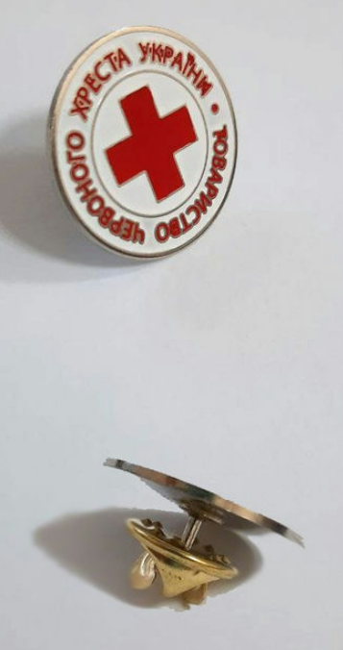 Значок металевий (пін) | Тип виробу: металевий значок (пін). Форма: кругла. Розмір: діаметр 25 мм (допустиме відхилення ±2 мм). Матеріал основи: метал. Колір металу: срібний. Технологія виготовлення: травлення з холодною емаллю або еквівалентна технологія, що забезпечує аналогічний зовнішній вигляд та якість виробу. Колір емалі: червоний та білий. Кріплення: застібка типу «метелик» (1 або 2 кріплення залежно від конструкції виробу). Поверхня: гладка, без подряпин, сколів, напливів емалі та інших видимих дефектів. Нанесення: відповідно до затвердженої візуалізації Замовника. | Матеріал: ______ Діаметр: ______ мм Колір металу: ______ Технологія виготовлення: ______ Тип кріплення: ______ | Зразок не вимагається | шт | 30 |  | 0.00
3 | USB флеш накопичувач | Тип виробу: USB флеш-накопичувач. Обсяг пам'яті: 16 ГБ Інтерфейс: USB 3.0. Колір корпусу: червоний. Колір ковпачка: сріблястий. Матеріал корпусу: пластик. Матеріал ковпачка: метал. Конструкція: знімний або поворотний ковпачок. Додатково: наявність вушка для кріплення до брелока. Стан виробу: новий, без механічних пошкоджень та дефектів. Брендування: згідно з візуалізацією Замовника. Метод нанесення: УФ-друк або еквівалентний метод нанесення. Колірність: 2+1. Розташування нанесення: на ковпачку з одного боку логотип ТЧХУ, з іншого боку напис «МИ ПОРУЧ». Розмір нанесення: відповідно до затвердженого макета Замовника. | Виробник: ______ Країна походження: ______ Обсяг пам'яті: ______ ГБ Інтерфейс: ______ Матеріал корпусу: ______ Матеріал ковпачка: ______ Колір корпусу: ______ Тип ковпачка: ______ Наявність вушка для кріплення: так/ні | Учасник має надати Живі фотографії фактичного товару без брендування (не менше 3 ракурсів). Не допускається надання комп'ютерних рендерів, рекламних візуалізацій або зображень із мережі Інтернет. | шт | 30 |  | 0.00
4 |  Соляна грілка «Серце» | Тип виробу: багаторазова сольова грілка для рук. Форма: серце. Розмір: 90 × 90 мм (допустиме відхилення ±10 мм). Колір: червоний. Призначення: для зігрівання рук. Тип грілки: сольова, багаторазового використання. Джерело тепла: екзотермічний сольовий розчин з активатором. Температура нагрівання: 50-60 °C. Матеріал оболонки: міцний полімерний матеріал, герметичний, без пошкоджень та протікань. Конструкція: з внутрішнім металевим активатором для запуску процесу нагрівання. Брендування: згідно з візуалізацією Замовника. Розташування та розмір нанесення: відповідно до затвердженого макета Замовника. | Виробник: ______ Країна походження: ______ Форма: ______ Розмір: ______ мм Колір: ______ Тип грілки: ______ Температура нагрівання: ______ °C Матеріал оболонки: ______ | Учасник має надати Живі фотографії фактичного товару без брендування (не менше 3 ракурсів). Не допускається надання комп'ютерних рендерів, рекламних візуалізацій або зображень із мережі Інтернет. | шт | 40 |  | 0.00
Загальна вартість по ЛОТ №3 |  |  |  |  |  |  |  | 0.00
ЛОТ №4 Парасолі вуличні (патіо)
1 | 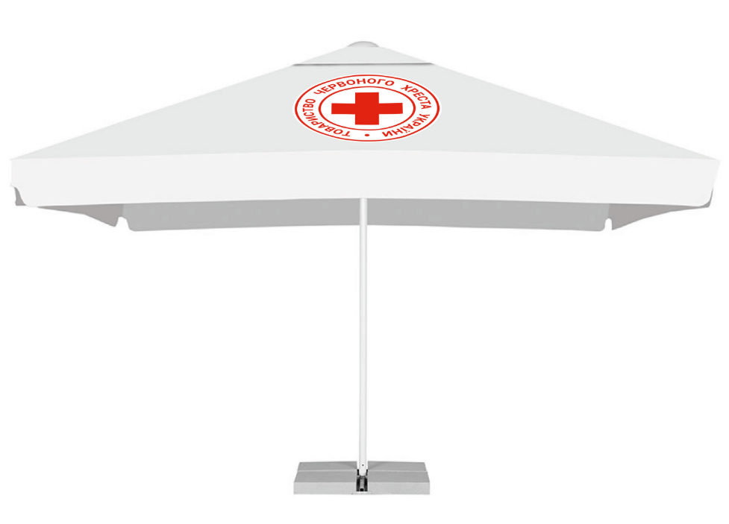 Парасоля вулична (патіо) | Тип виробу: вулична рекламна парасоля (патіо). Каркас Опорна стійка: сталева труба діаметром 60 мм, товщина стінки не менше 1,5 мм. Спиці: 4 шт., сталева труба діаметром не менше 25 мм. Підставка: сталева. Обважнювачі: бетонні плити, 4 шт. Покриття каркаса: полімерне фарбування білого кольору. Система управління: ручна, важільна. Тент Матеріал тенту: тканина Oxford 150D, Oxford 230D, Barcelona, Monaco або еквівалент. Колір: відповідно до затвердженого макета Замовника. Матеріал повинен бути стійким до атмосферних впливів та ультрафіолетового випромінювання. Друк Повноколірний друк із повною запечаткою тенту відповідно до затвердженого макета Замовника. Технологія друку повинна забезпечувати стійкість зображення до вологи, ультрафіолетового випромінювання та вицвітання. Габаритні характеристики Висота парасолі: 3 м (допустиме відхилення ±10%). Вага конструкції в комплекті з обважнювачами: не менше 35 кг. Комплектація Парасоля патіо – 1 шт. Каркас – 1 комплект. Тент із нанесеним зображенням – 1 шт. Комплект бетонних обважнювачів – 4 шт. | Виробник: __________ Країна походження: __________ Матеріал тенту: __________ Розмір купола: _____ × _____ м. Висота: __________ мм Матеріал каркаса: __________ Діаметр опорної стійки: __________ мм Кількість спиць: __________ Наявність бетонних обважнювачів: __________ Вага комплекту: __________ кг | Учасник має надати Живі фотографії фактичного товару без брендування (не менше 3 ракурсів). Не допускається надання комп'ютерних рендерів, рекламних візуалізацій або зображень із мережі Інтернет. | шт | 2 |  | 0.00
Загальна вартість по ЛОТ №4 |  |  |  |  |  |  |  | 0.00
* Товариство Червоного Хреста України є громадською неприбутковою організацією і просить надати максимальні знижки на товар, вказаний у ціновій пропозиції.
** Закупівля здійснюється окремими лотами.
Умови оплати: _________________ (прописати)
Ми погоджуємось, що всі витрати, пов’язані з доставкою товару, завантажувально-розвантажувальними роботами здійснюються за рахунок Постачальника відповідно до розподілу, вказаного у Додатку №2.
Ми погоджуємося та ознайомлені з умовами типового Договору ТЧХУ (Додаток №3 до Запиту).
Ми погоджуємося з умовами, що Замовник має право розділити дану закупівлю між декількома постачальниками за умови наявності більш вигідних умов на різні позиції.
Ми погоджуємося з умовами, що Ви можете відхилити нашу чи всі надані пропозиції, та розуміємо, що Ви не обмежені у прийнятті будь-якої іншої пропозиції з більш вигідними для Вас умовами.
Ми погоджуємось зафіксувати цінову пропозицію протягом 90 календарних днів з моменту подачі
Подаючи свою пропозицію ми підтверджуємо повну комплектацію та відповідність умовам зазначеним в Запиті.
Учасники повинні надсилати цінові пропозиції з підписом і печаткою (за наявності)

 | Керівник організації/ФОП:____________________________ ( ____________________)
 | МП підпис ПІБ

